エビデンス（ClassScoreSearch）
項番1
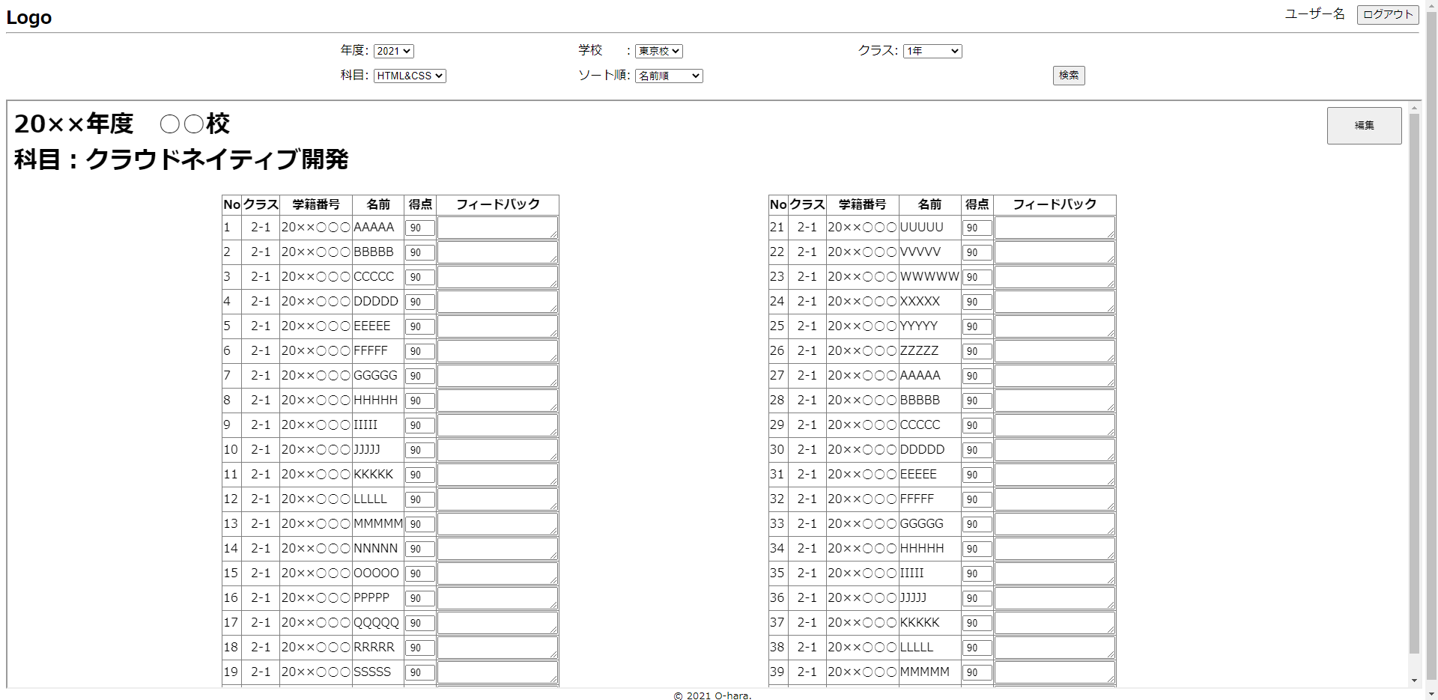

項番2 |  | 得点入力画面
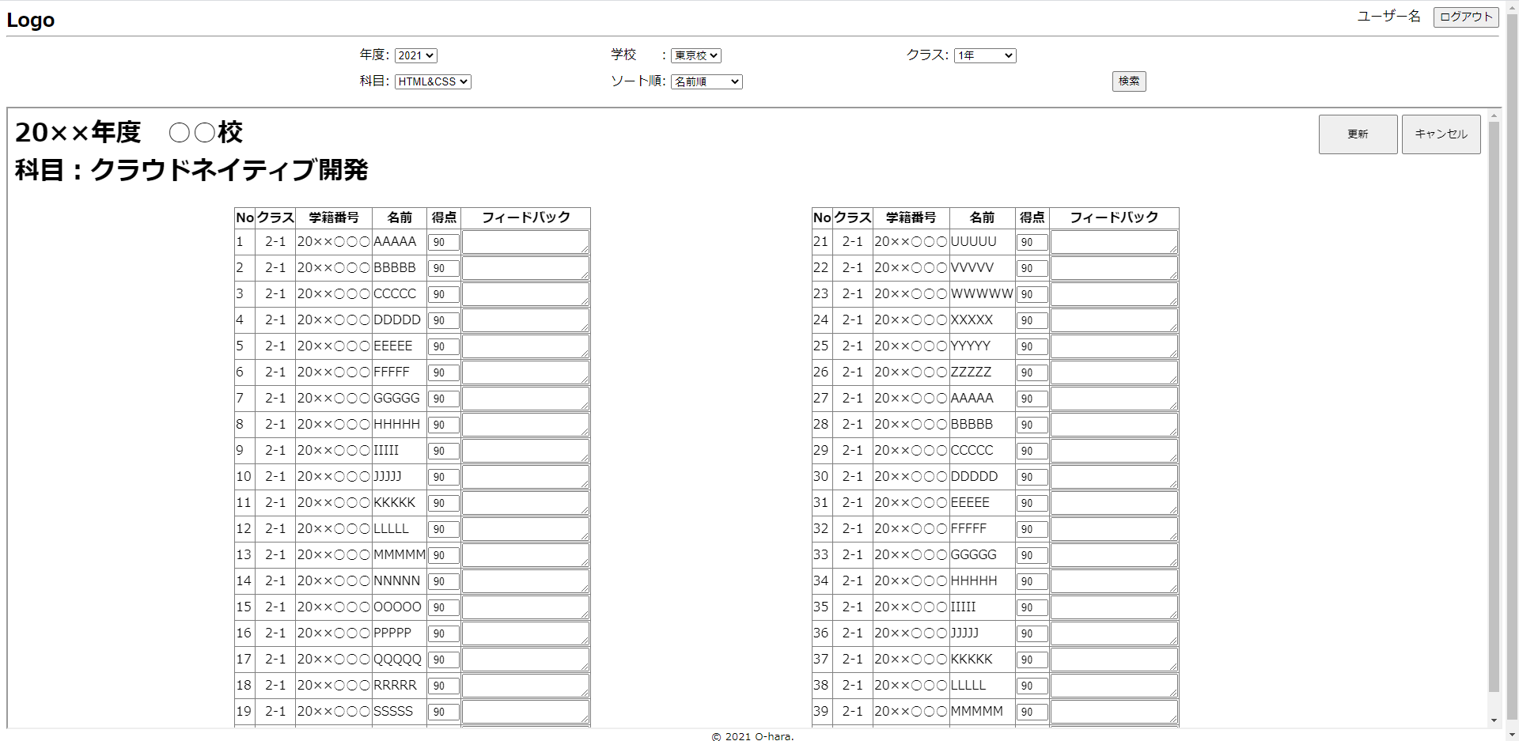

項番3
 | 21名以上の時 | 20名以下の時
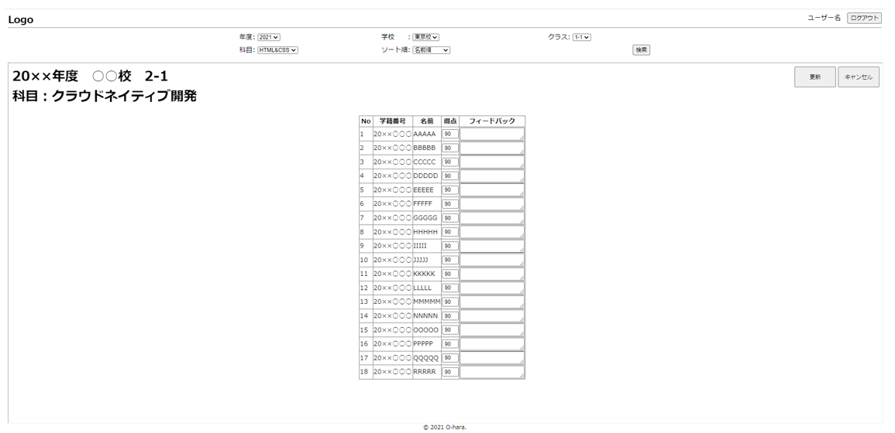

項番4

項番5 |  |  |  |  |  |  |  |  | 学生情報テーブル
 |  |  |  |  |  |  |  |  | 学生番号 | 学生名 | ・・・ | クラス | ・・・
 |  |  |  |  |  |  |  |  | 20××〇〇〇 | AAAAA | ・・・ | 2-3 | ・・・
※サンプルシステムのため、適切なエビデンスが用意できないため、イメージで説明します
＜エビデンスの取り方＞
①現在のクラスと受験時のクラスが異なる学生データを用意します
②受験時のクラスの得点データを登録します
③得点確認画面で得点を表示します
④「学生情報画面」やデータベースの情報をエビデンスにし、受験時のクラスで検索出来ていることを証明します。
 |  |  |  |  |  |  |  |  | 20××〇〇〇 | BBBBB | ・・・ | 2-1 | ・・・
 |  |  |  |  |  |  |  |  | 20××〇〇〇 | CCCCC | ・・・ | 2-1 | ・・・
 |  |  |  |  |  |  |  |  | ：

 |  |  |  |  |  |  |  |  | 得点テーブル
 |  |  |  |  |  |  |  |  | 学生番号 | 科目コード | 受験時クラス | ・・・ | 得点 | フィードバック
 |  |  |  |  |  |  |  |  | 20××〇〇〇 | T001 | 1-1 | ・・・ | 85
 |  |  |  |  |  |  |  |  | 20××〇〇〇 | T002 | 2-1 | ・・・ | 90
 |  |  |  |  |  |  |  |  | 20××〇〇〇 | T003 | 2-1 | ・・・ | 100
 |  |  |  |  |  |  |  |  | 20××〇〇〇 | T004 | 2-3 | ・・・ | 95
 |  |  |  |  |  |  |  |  | ：

 |  |  |  |  |  |  |  |  | 科目テーブル
 |  |  |  |  |  |  |  |  | 科目コード |  | 科目名 |  | ・・・
 |  |  |  |  |  |  |  |  | T001 | Python |  |  | ・・・
 |  |  |  |  |  |  |  |  | T002 | クラウドネイティブ開発 |  |  | ・・・
 |  |  |  |  |  |  |  |  | T003 | Java |  |  | ・・・
 |  |  |  |  |  |  |  |  | T004 | オブジェクト指向設計 |  |  | ・・・
 |  |  |  |  |  |  |  |  | ：

項番6
 |  |  | 学生情報テーブル
 |  |  | 学生番号 | 学生名 | ・・・ | クラス | ・・・
 |  |  | 20××〇〇〇 | AAAAA | ・・・ | 2-3 | ・・・
 |  |  | 20××〇〇〇 | BBBBB | ・・・ | 2-1 | ・・・
 |  |  | 20××〇〇〇 | CCCCC | ・・・ | 2-1 | ・・・
 |  |  | ：

項番7
 | 21名以上の時 | 20名以下の時

項番8
 |  |  | 学生情報テーブル
 |  |  | 学生番号 | 学生名 | ・・・ | クラス | ・・・
 |  |  | 20××〇〇〇 | AAAAA | ・・・ | 2-3 | ・・・
 |  |  | 20××〇〇〇 | BBBBB | ・・・ | 2-1 | ・・・
 |  |  | 20××〇〇〇 | CCCCC | ・・・ | 2-1 | ・・・
 |  |  | ：

項番9
 |  |  | 得点テーブル
 |  |  | 学生番号 | 科目コード | 受験時クラス | ・・・ | 得点 | フィードバック
 |  |  | 20××〇〇〇 | T002 | 2-1 | ・・・ | 90
 |  |  | 20××〇〇〇 | T002 | 2-1 | ・・・ | 90
 |  |  | 20××〇〇〇 | T002 | 2-1 | ・・・ | 90
 |  |  | 20××〇〇〇 | T002 | 2-1 | ・・・ | 90
 |  |  | ：

 |  |  | 科目テーブル
 |  |  | 科目コード |  | 科目名 |  | ・・・
 |  |  | T001 | Python |  |  | ・・・
 |  |  | T002 | クラウドネイティブ開発 |  |  | ・・・
 |  |  | T003 | Java |  |  | ・・・
 |  |  | T004 | オブジェクト指向設計 |  |  | ・・・
 |  |  | ：

項番10
 |  |  | 得点テーブル
 |  |  | 学生番号 | 科目コード | 受験時クラス | ・・・ | 得点 | フィードバック
 |  |  | 20××〇〇〇 | T002 | 2-1 | ・・・ | 90
 |  |  | 20××〇〇〇 | T002 | 2-1 | ・・・ | 90
 |  |  | 20××〇〇〇 | T002 | 2-1 | ・・・ | 90
 |  |  | 20××〇〇〇 | T002 | 2-1 | ・・・ | 90
 |  |  | ：

 |  |  | 科目テーブル
 |  |  | 科目コード |  | 科目名 |  | ・・・
 |  |  | T001 | Python |  |  | ・・・
 |  |  | T002 | クラウドネイティブ開発 |  |  | ・・・
 |  |  | T003 | Java |  |  | ・・・
 |  |  | T004 | オブジェクト指向設計 |  |  | ・・・
 |  |  | ：

